상품제안서
레이니 제로그람 올카본 암막우산 | 상품코드: S44526

 |  |  |  |  |  |  | 02-713-8555 | www.synergygift.co.kr
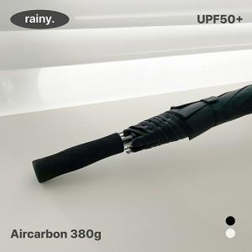

【상세/제작정보】 | <p><span style="font-size: 14pt;">※ 칼라인쇄 별도 문의 바랍니다.</span></p>

【인쇄/포장옵션】 | 실크, 원단 1도 인쇄 / OPP(비닐)

【공급단가】 | 수량 | 20~ | 100~ | 300~ | 500~ | 1,000~
*VAT별도 | 단가 | 23,400원 | 21,340원 | 20,661원 | 20,079원 | 19,788원

【상품 URL】 | https://www.synergygift.co.kr:443/src/goods_detail.php?gdno=44526

